画面説明
SC_000_共通画面.xlsx
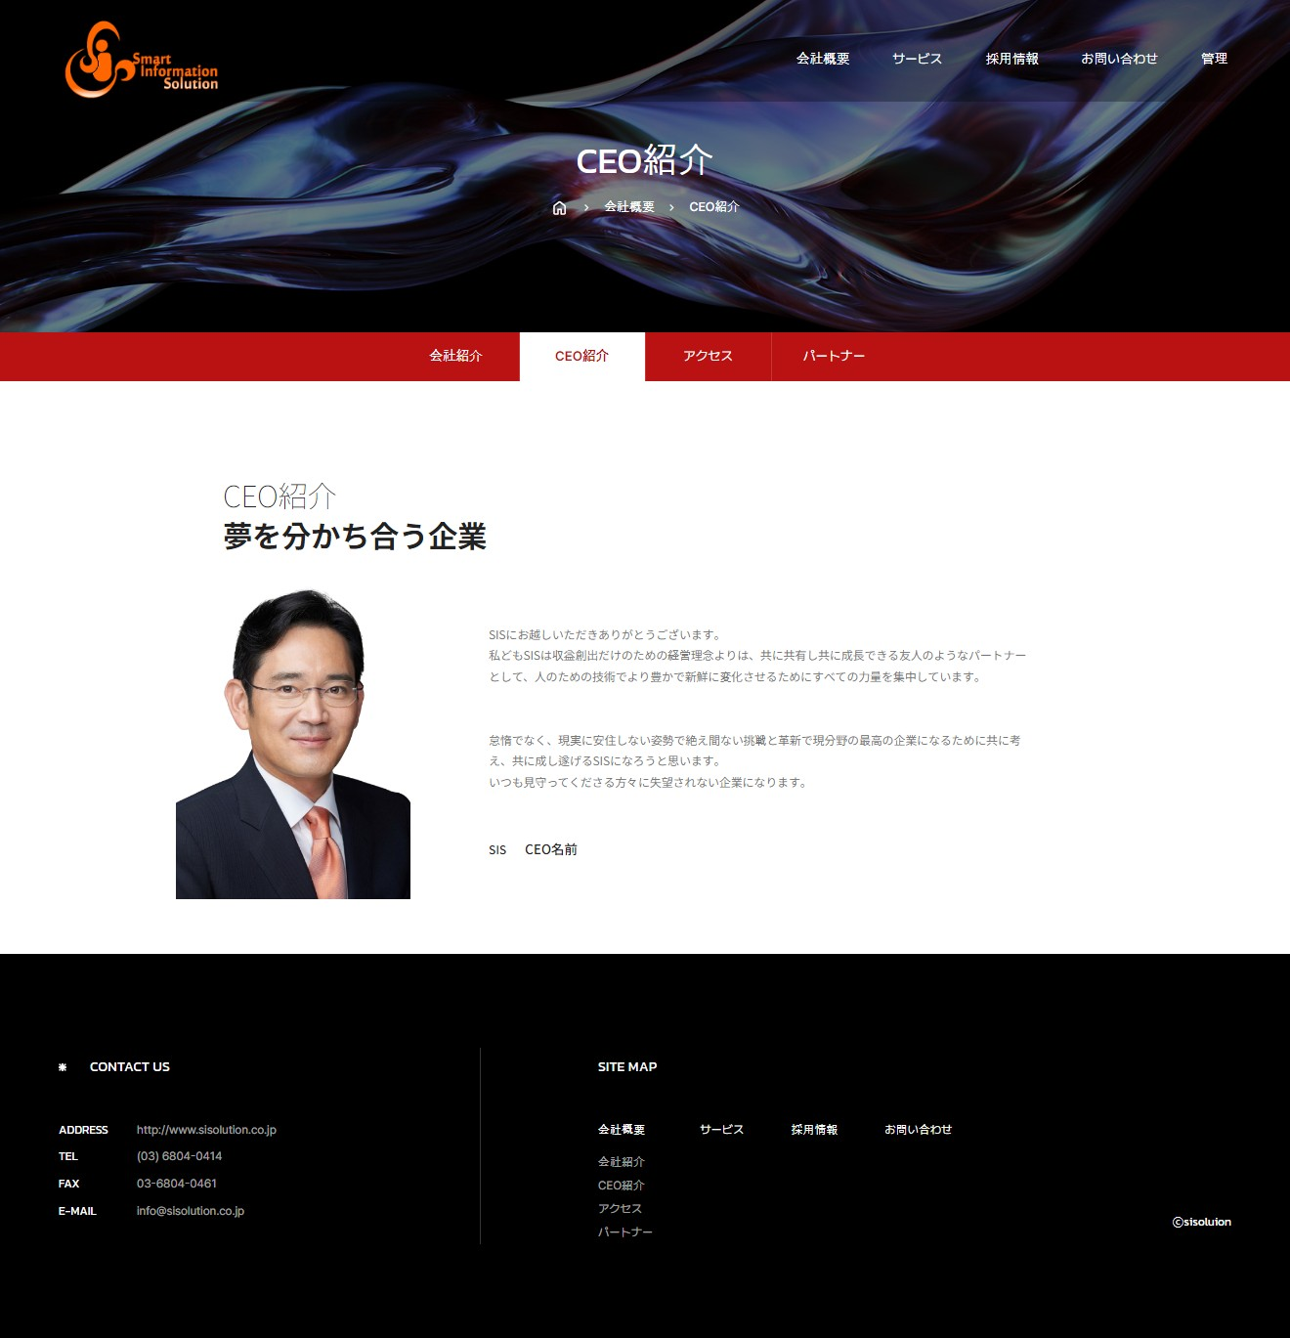 | 遷移された場所 | 画面紹介 | 操作
 | 会社概要 | この画面はCEOを紹介する画面です。 | 特別な操作はありません。
SC_002_会社概要_共通画面

1

2
CEO写真
4

3

SC_000_共通画面.xlsx

